エビデンス
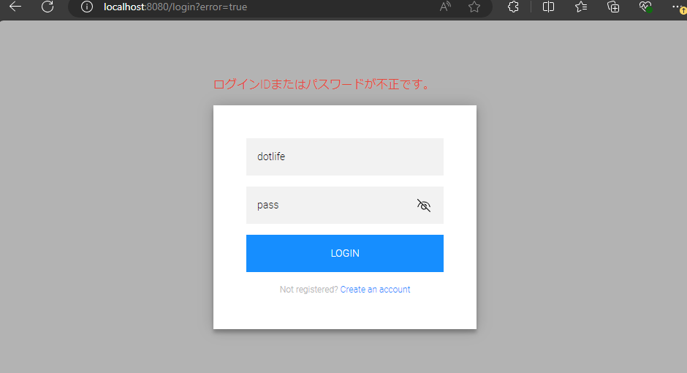
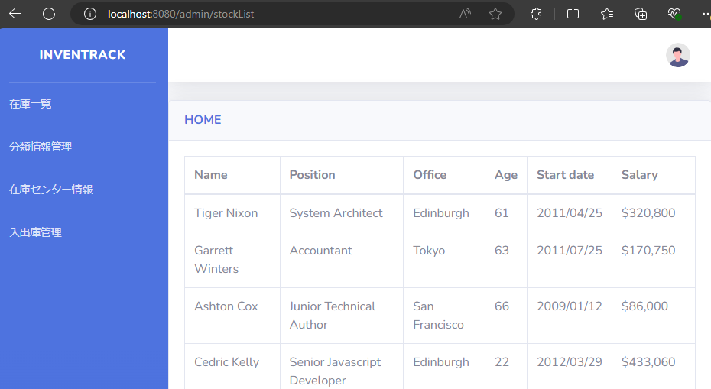
試験エビデンス |  |  | システム名 | 在庫管理システム | 作成者 | 作成日
 |  |  | 業務分類 | Admin
 |  |  | 機能 | 在庫一覧 | 更新者 | 更新日
 |  |  | 機能ID | IA01
項番 | 1 | オペレーション：adminId:aaaa PW:aaaa を入力 確認内容：ログインIDまたはパスワードが不正です と表示されログイン画面に戻ること
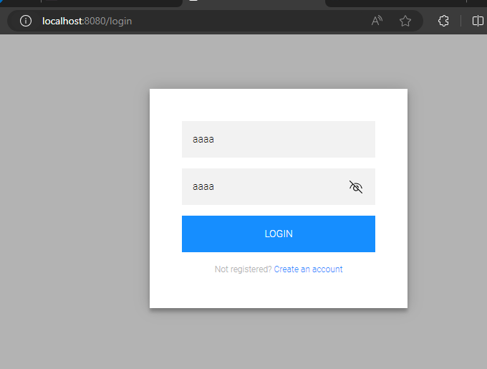
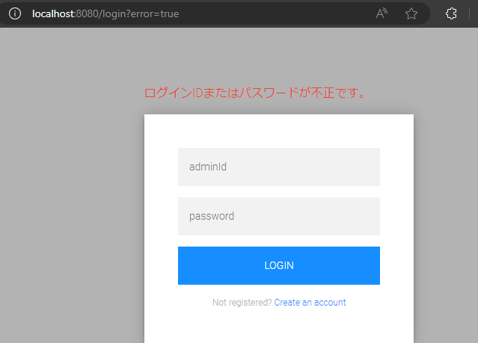
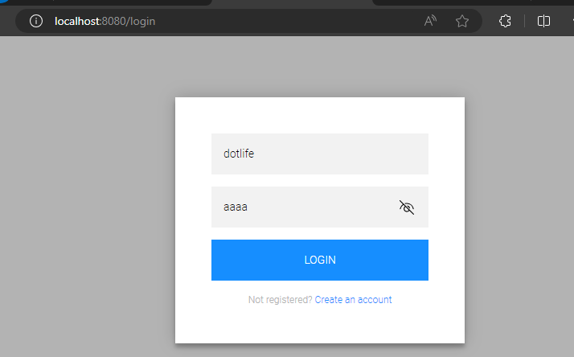

項番 | 2 | オペレーション：adminId:dotlife PW:aaaa を入力 確認内容：ログインIDまたはパスワードが不正です と表示されログイン画面に戻ること

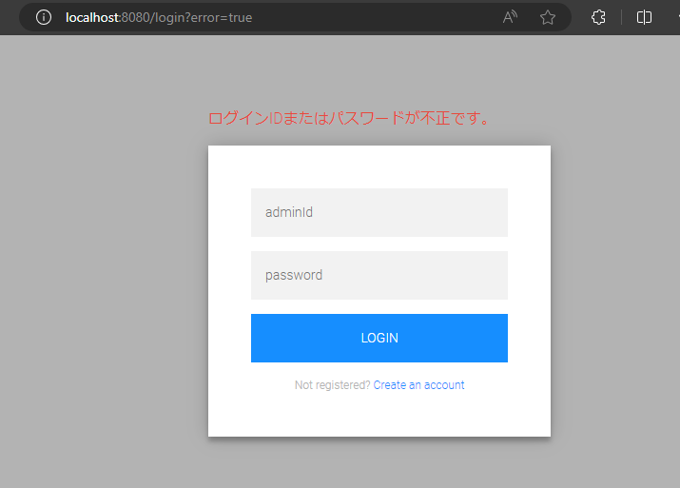

項番 | 3 | オペレーション：adminId:aaaa PW:pass を入力 確認内容：ログインIDまたはパスワードが不正です と表示されログイン画面に戻ること
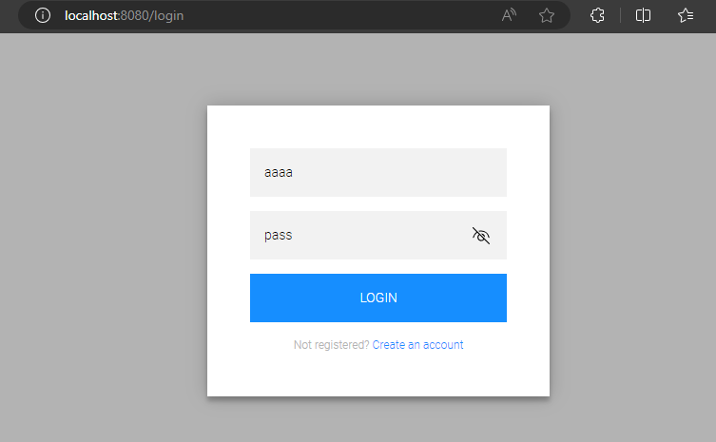


項番 | 4 | オペレーション：adminId:dotlife PW:pass を入力 確認内容：ログインが成功、次の処理へ移ること
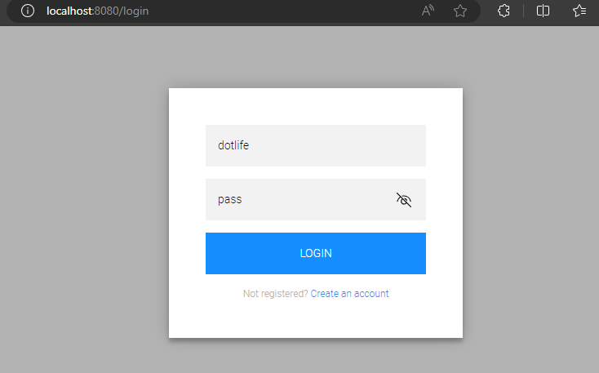
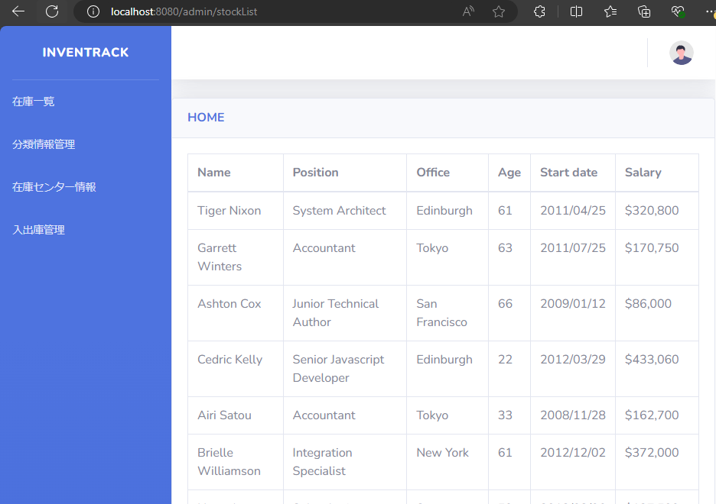

項番 | 5 | オペレーション：adminId: PW: 空白で送信 確認内容：ログインIDまたはパスワードが不正です と表示されログイン画面に戻ること
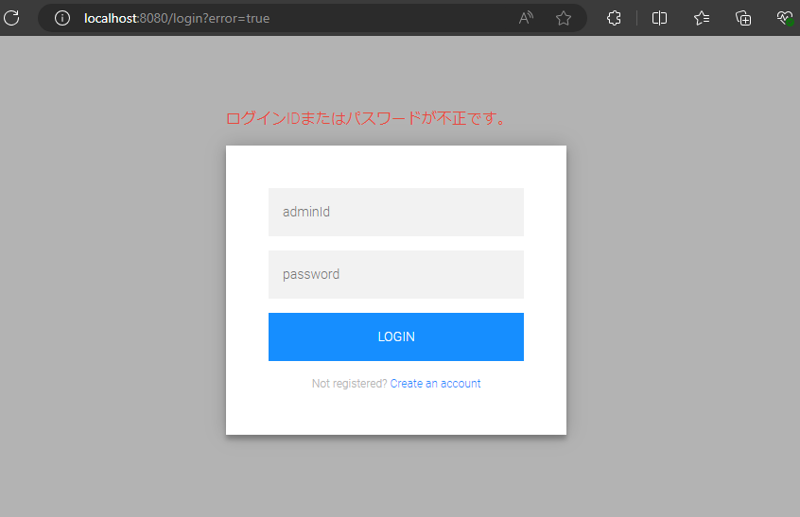
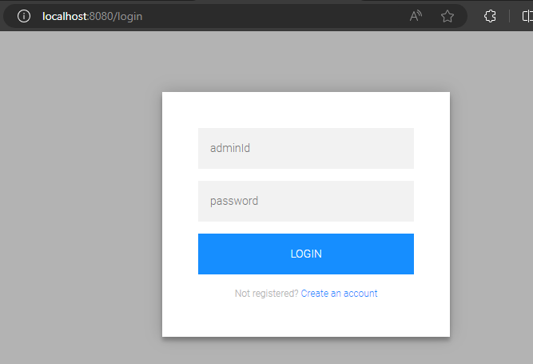

項番 | 6 | オペレーション：adminId: PW:pass を入力 確認内容：ログインIDまたはパスワードが不正です と表示されログイン画面に戻ること

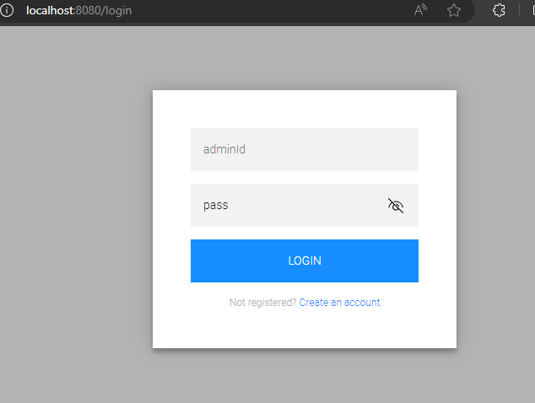
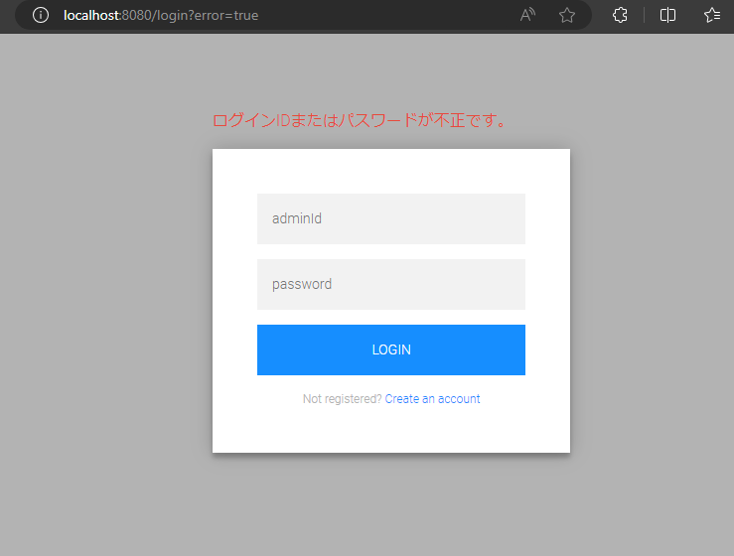

項番 | 7 | オペレーション：adminId:dotlife PW: を入力 確認内容：ログインIDまたはパスワードが不正です と表示されログイン画面に戻ること

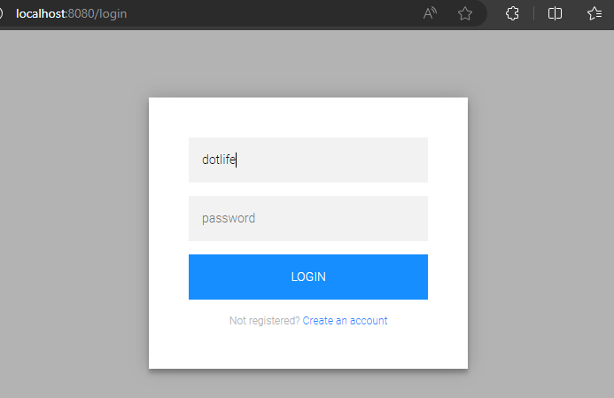
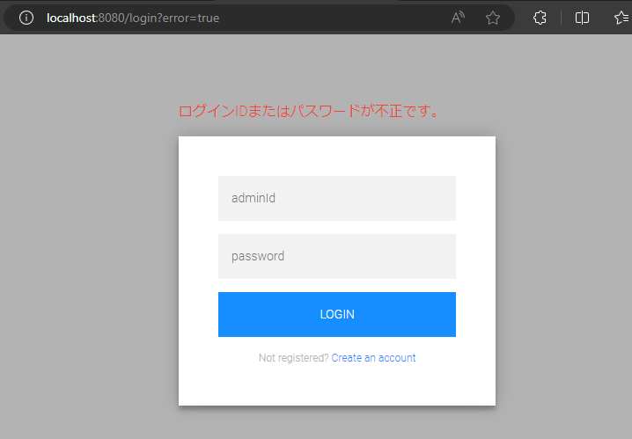

項番 | 8 | オペレーション：adminId:dotlife PW:pass を入力 確認内容：画面遷移先が.defaultSuccessUrl(～～) に設定した画面であること、今回はstockList
項番４と同一オペレーション。観点違い

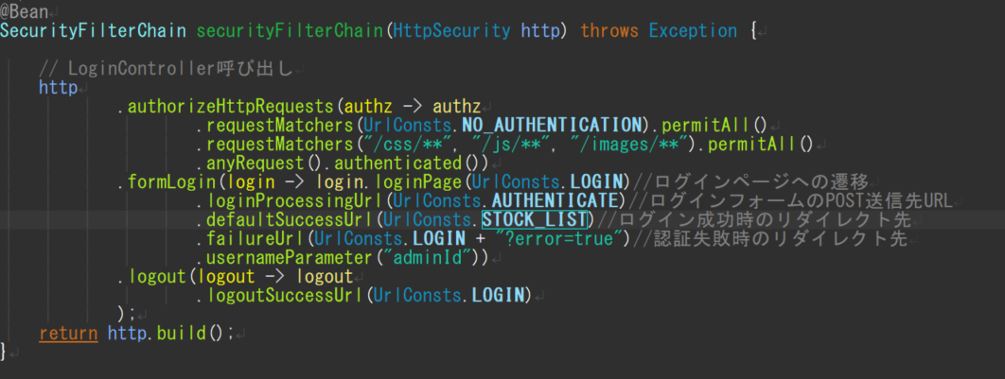

項番 | 9 | オペレーション：No2の続き ログイン失敗→再度ログイン画面でadminId:dotlife PW:pass を入力 確認内容：画面遷移先が.defaultSuccessUrl(～～) に設定した画面であること、今回はstockList

